cxmq110问题
1、cxmq110，D000434，20161201:20161231，cxmq110此条件查询出来数据为空白。
该月份是有开票资料且已经转应收抛总账，回款单也有的（不止截图这一张回款单），
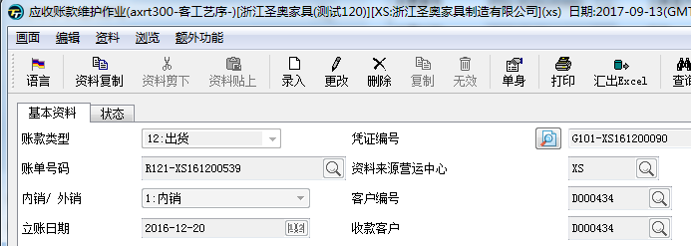
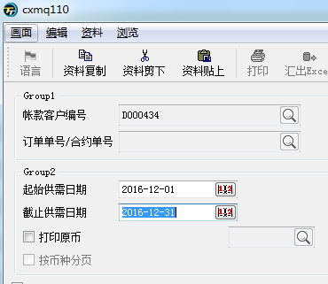

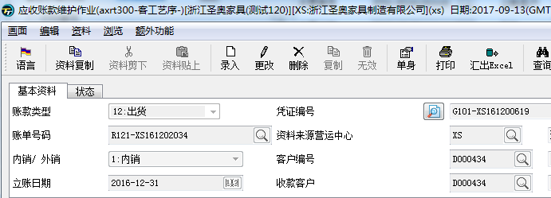

回复：跨年查询的问题，现已更正。

2、cxmq110，客户：A022386，区间：170101:170913，查无资料。实际该客户17年1月有做退款冲账。
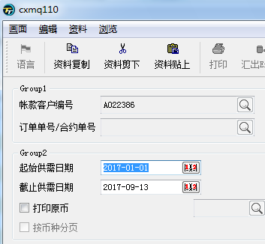
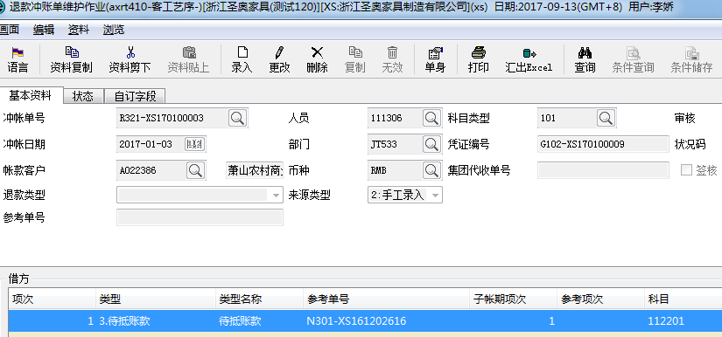

回复：代码中有退款的逻辑，但没有写完，现已修改。

3、收款未维护金额：应该在减掉调账单金额。如收支10万，回款8万，调账2万，实际可维护的金额就没有了。收款未维护金额=收支单金额-调账单金额-回款金额。
开发规格：本期收款未回款原币金额抓取运行年度月份该客户已审核且抛转凭证未在cxmt100中进行回款勾稽的anmt302原币金额、本期回款本币金额anmt302本币金额，按客户+币种不同分别做合计

回复：已经加上相应逻辑。

截图这两个问题是8月17反馈问题，请检查是否已经调整。

回复：这个问题已经调整过。回款记录只有这几个科目才显示。

PS：除了问题2中的退款没有显示，#未维护收支单金额（anmt200和anmt302），#应收调整（axrt401），
这些逻辑也都没有写完，现在已经完善过了。请重点看着几个栏位的取值是否正确。

